Guide dutilisation
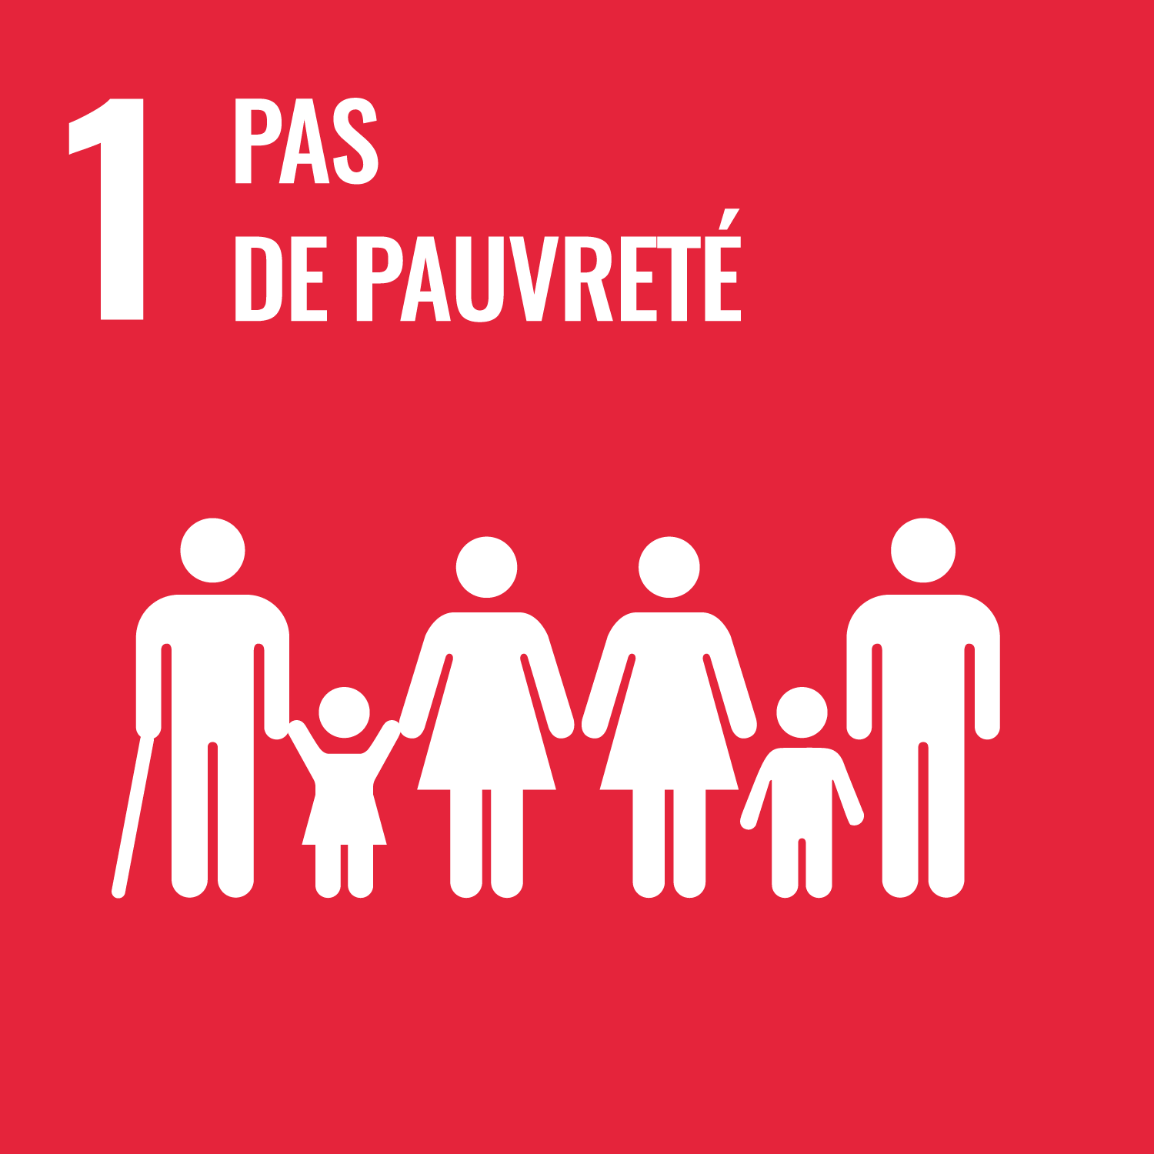 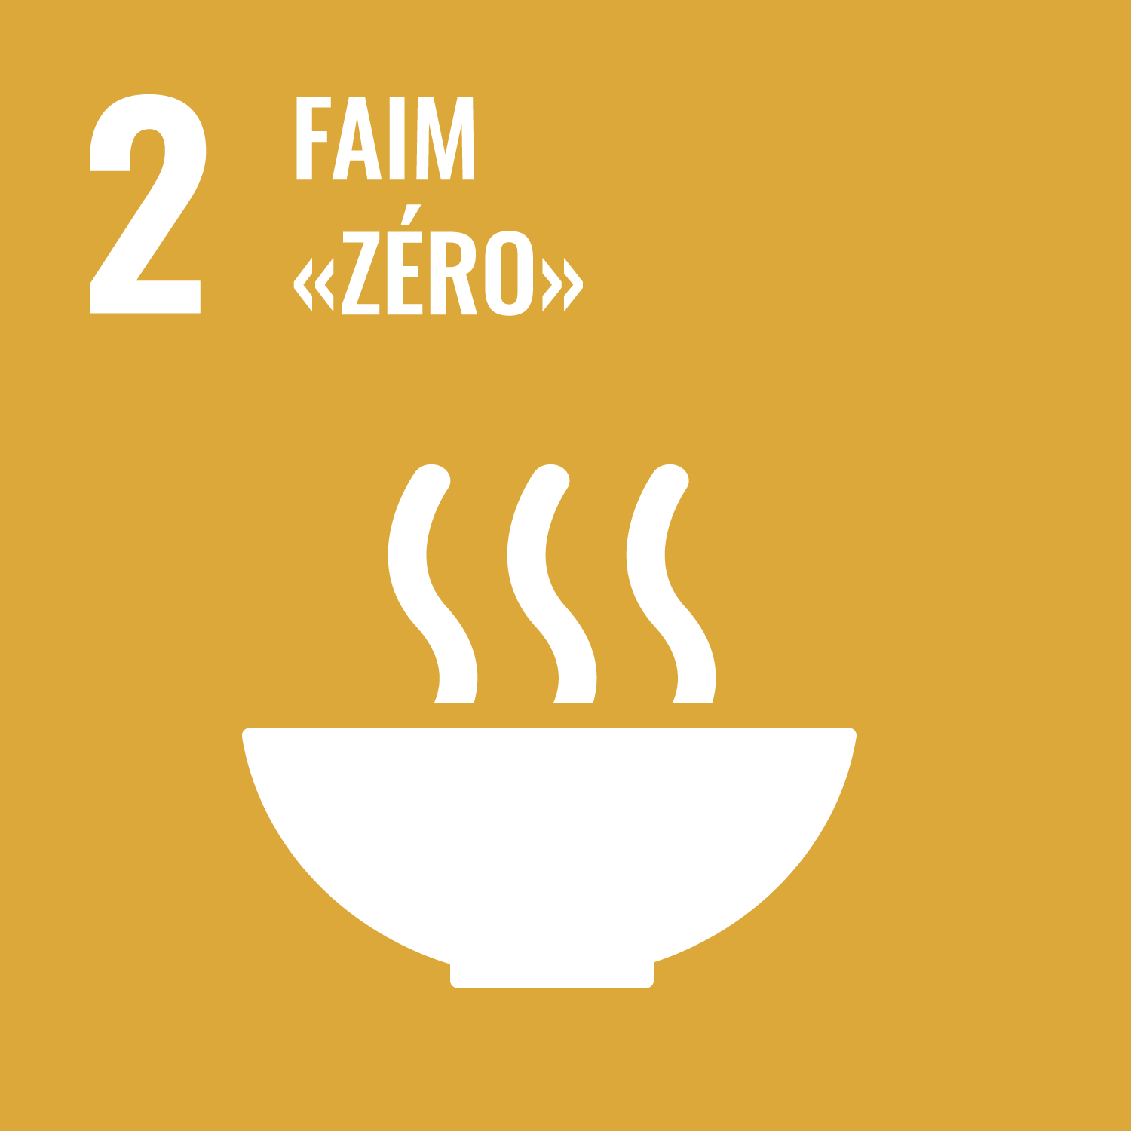 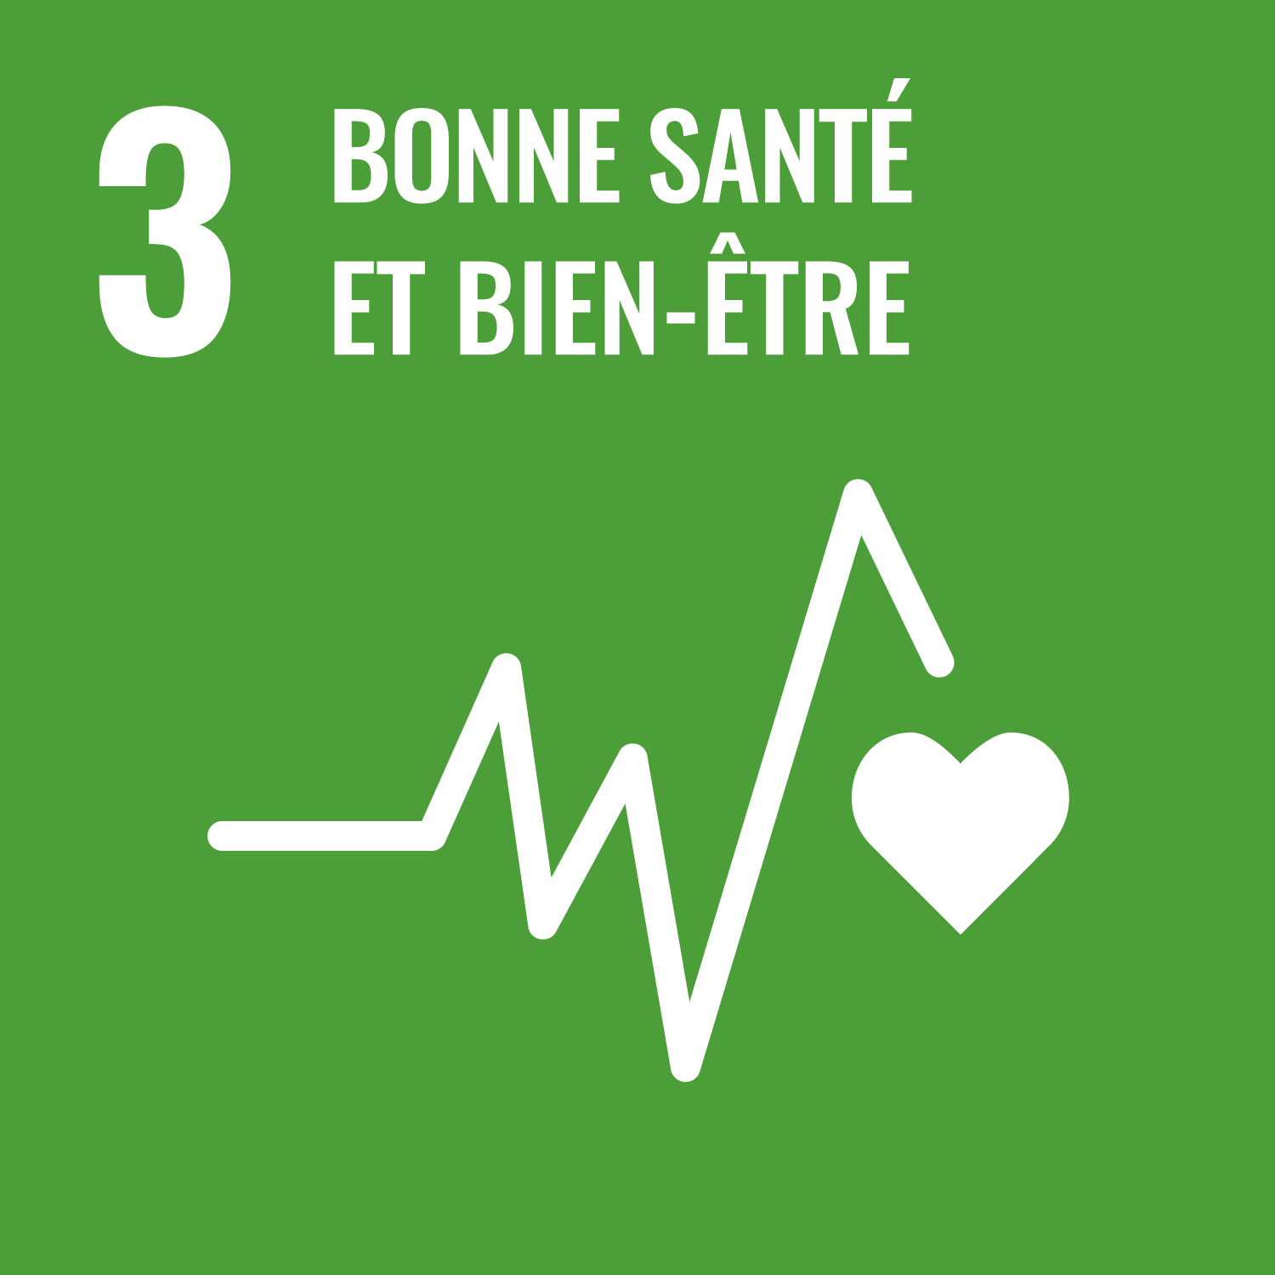 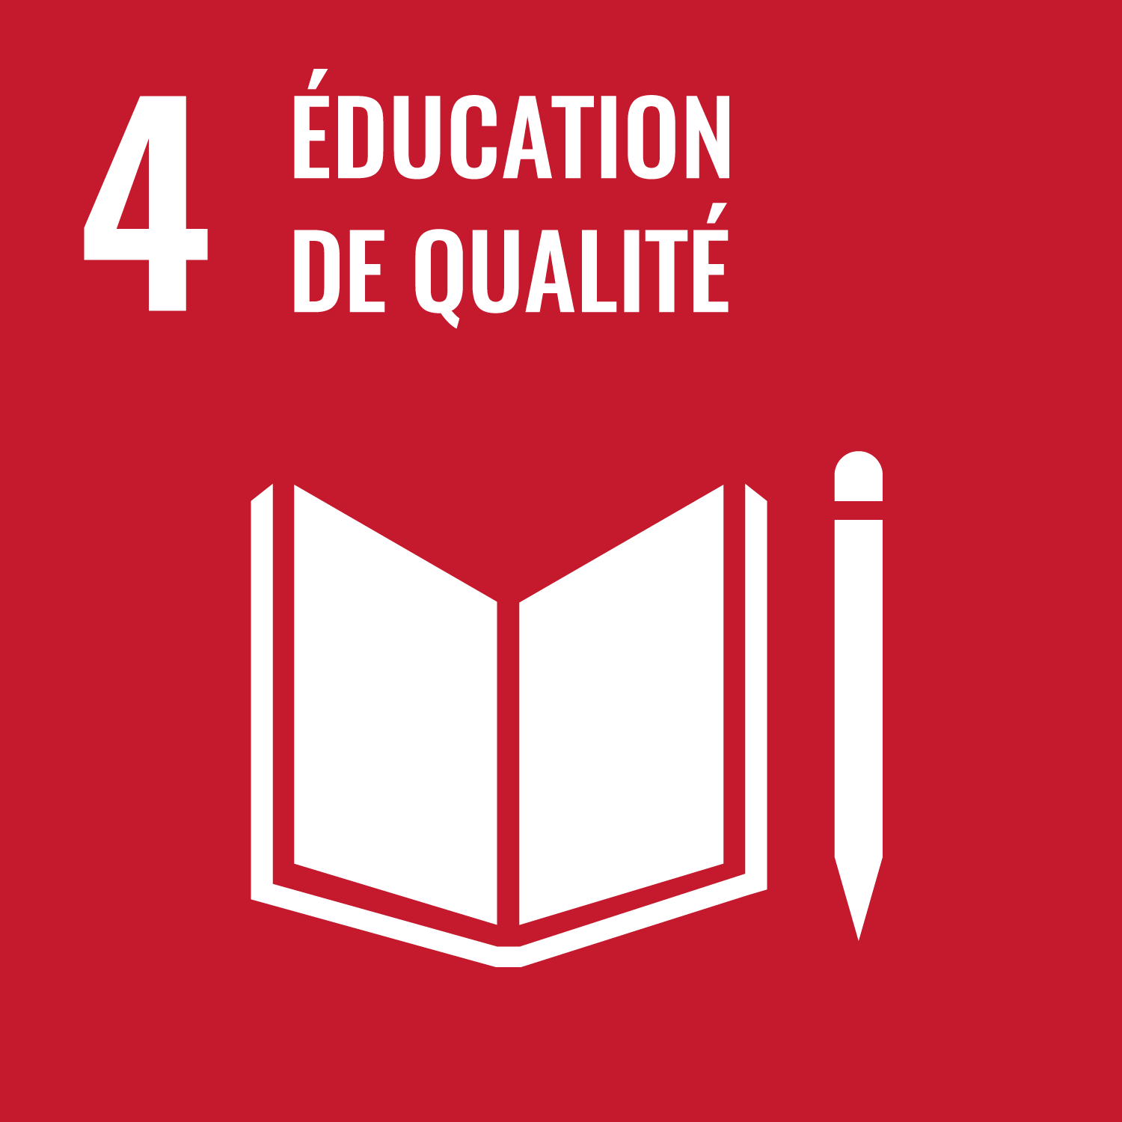 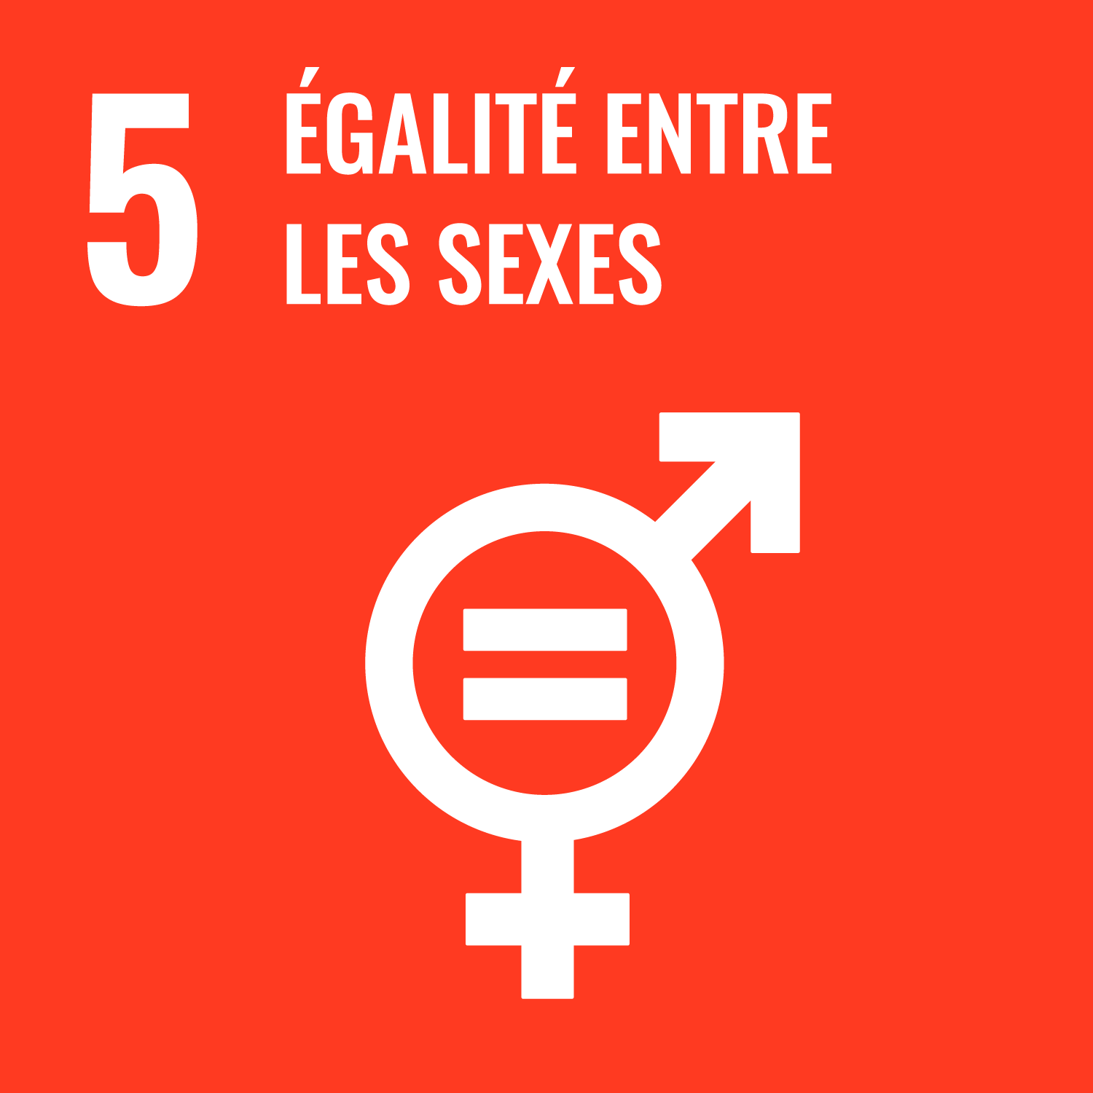 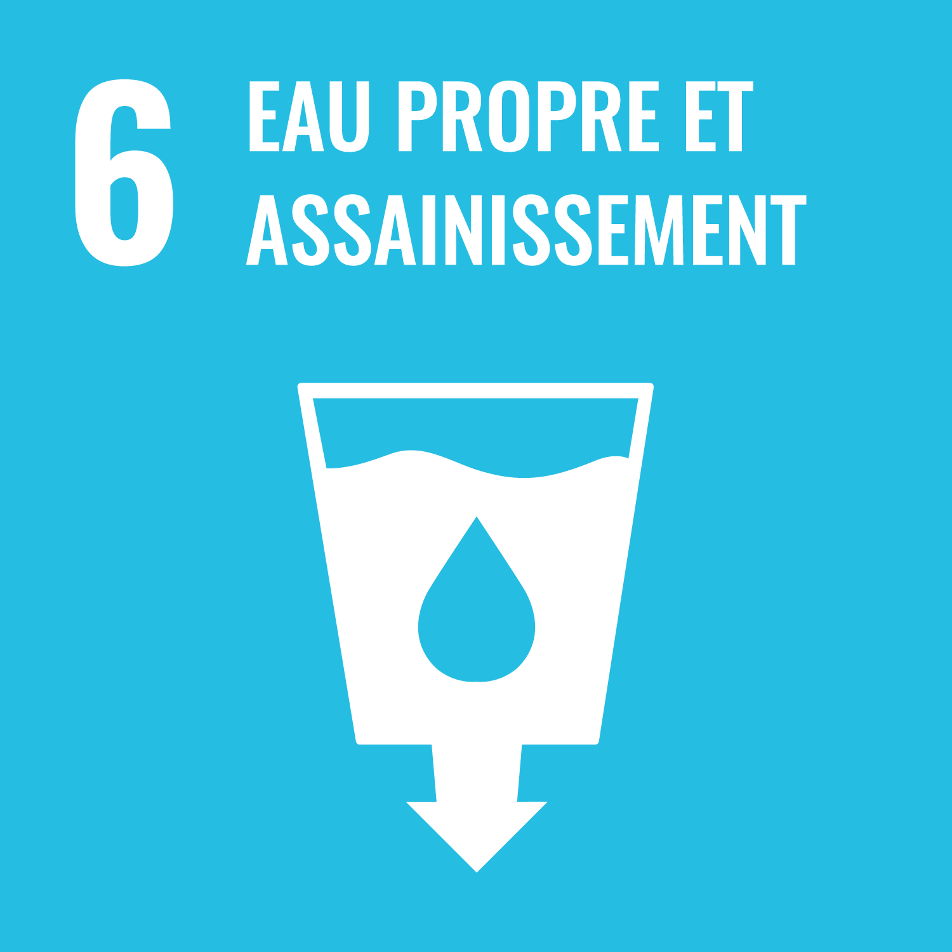 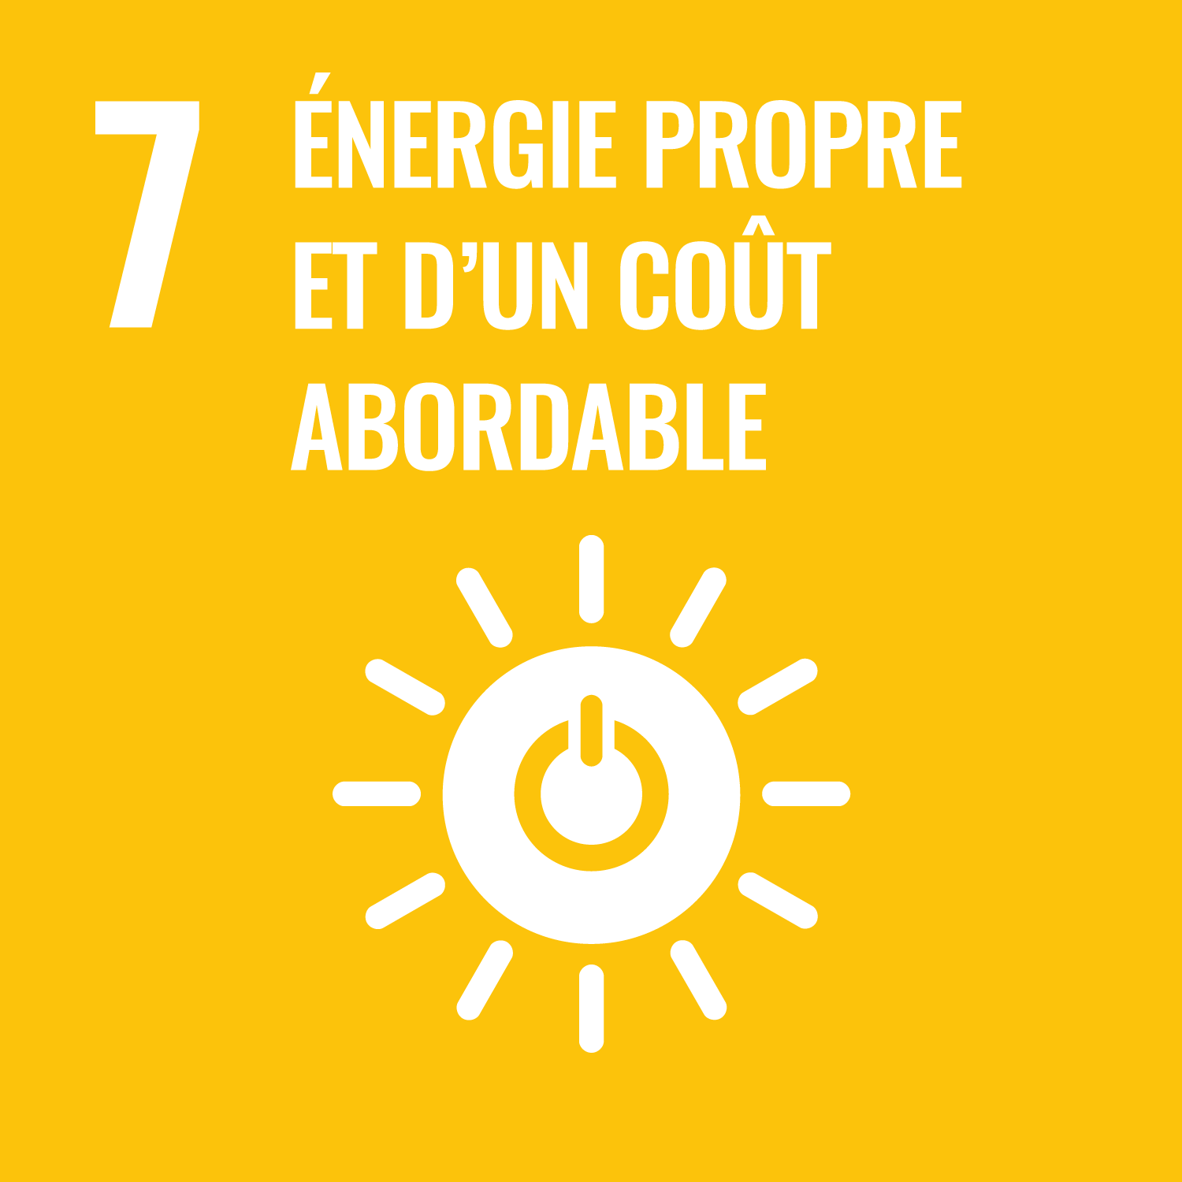 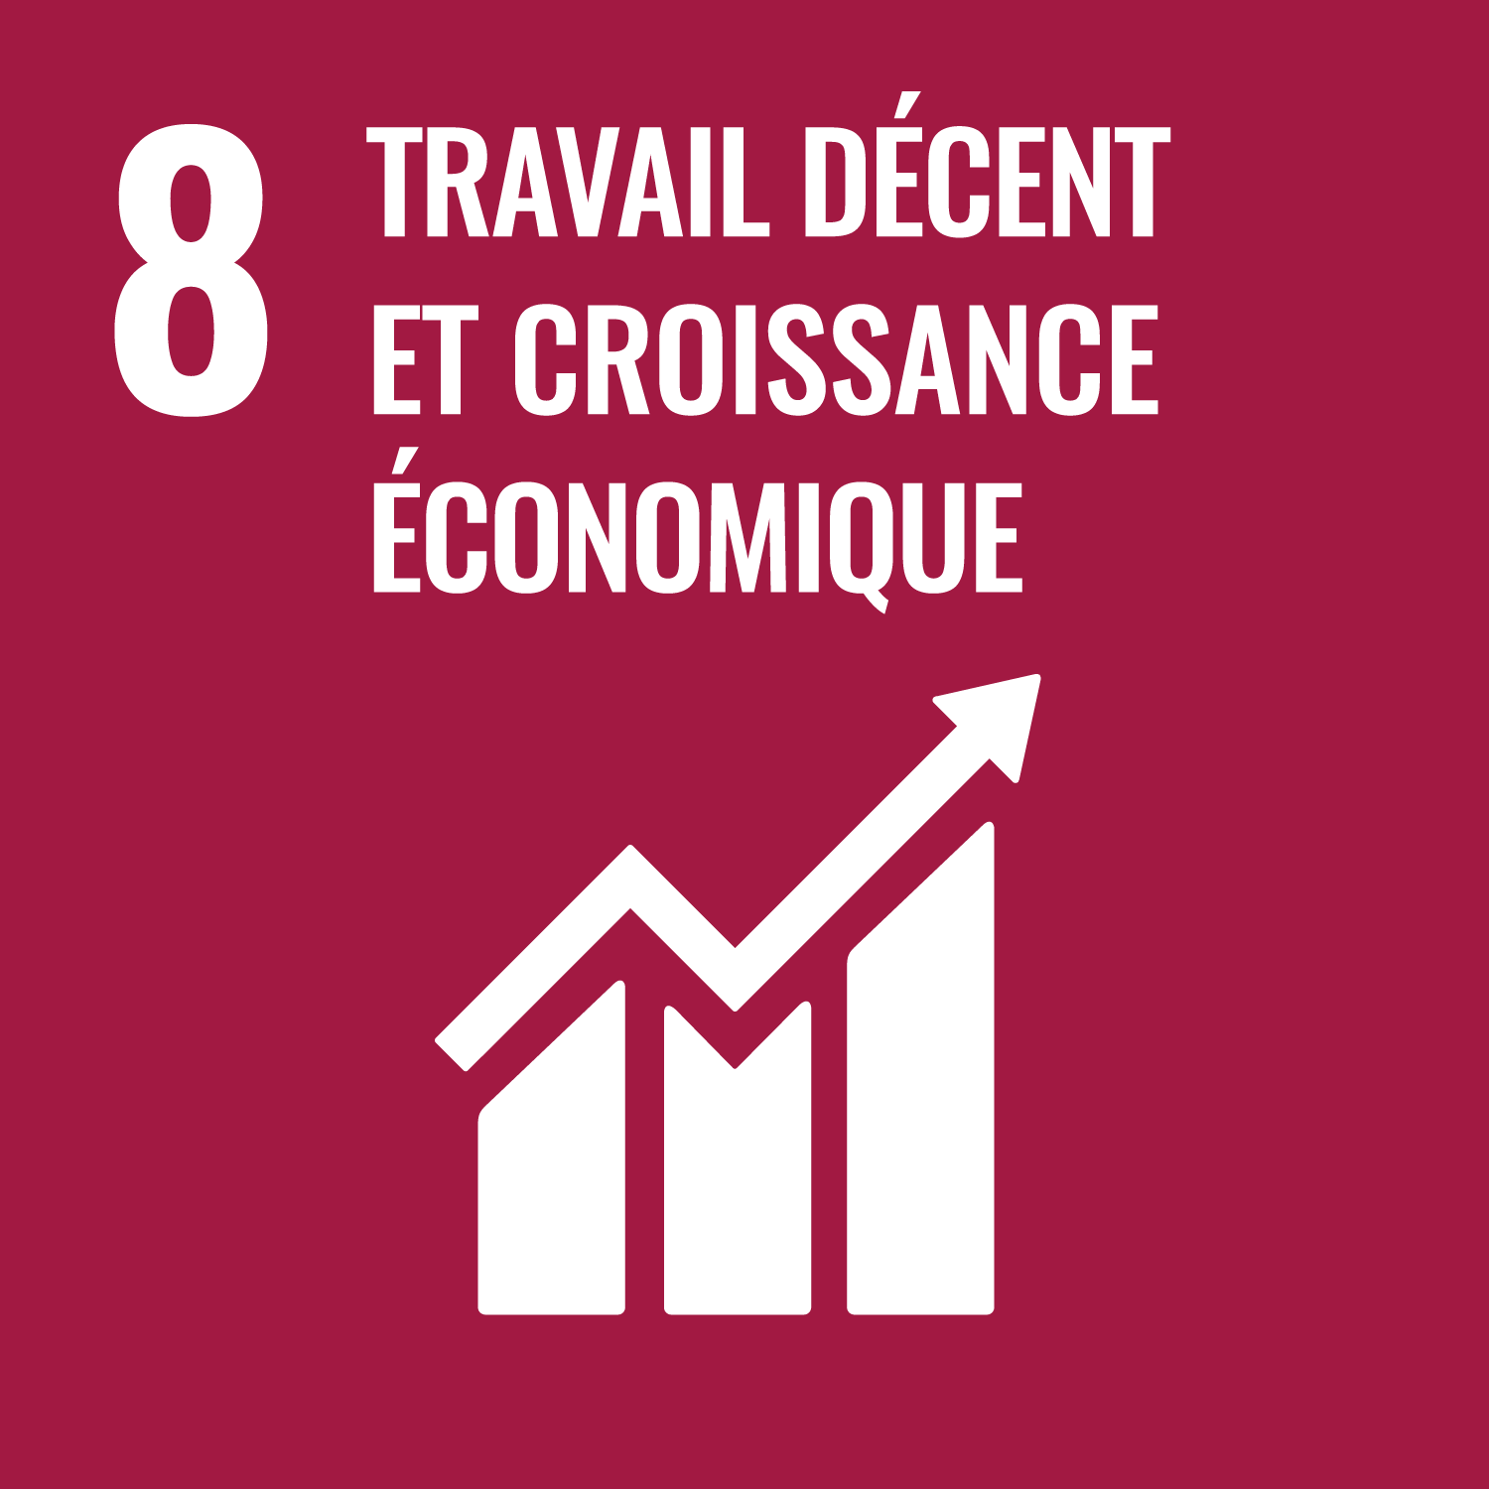 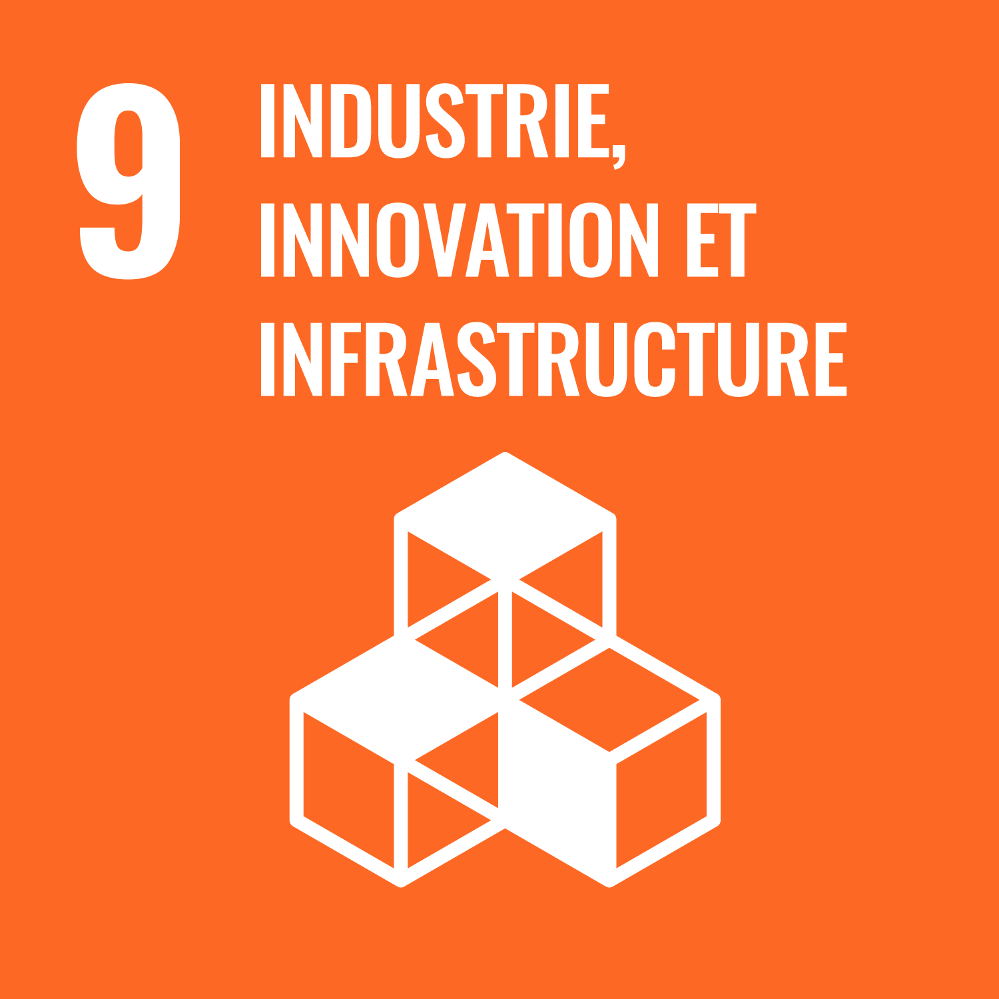 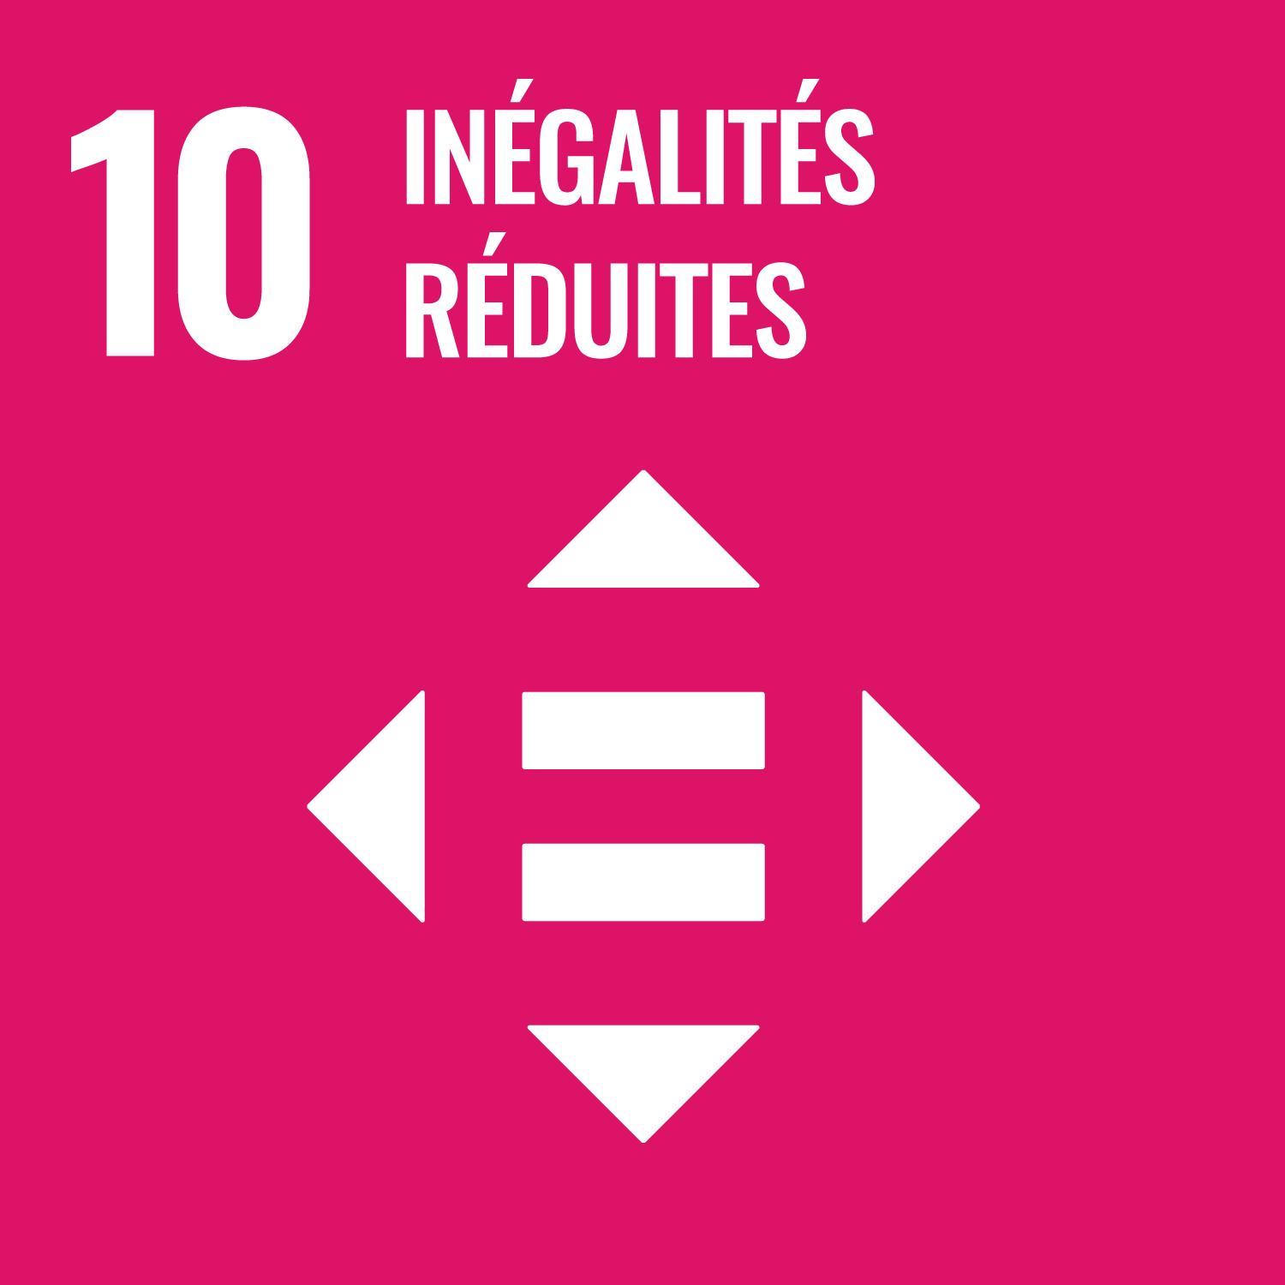 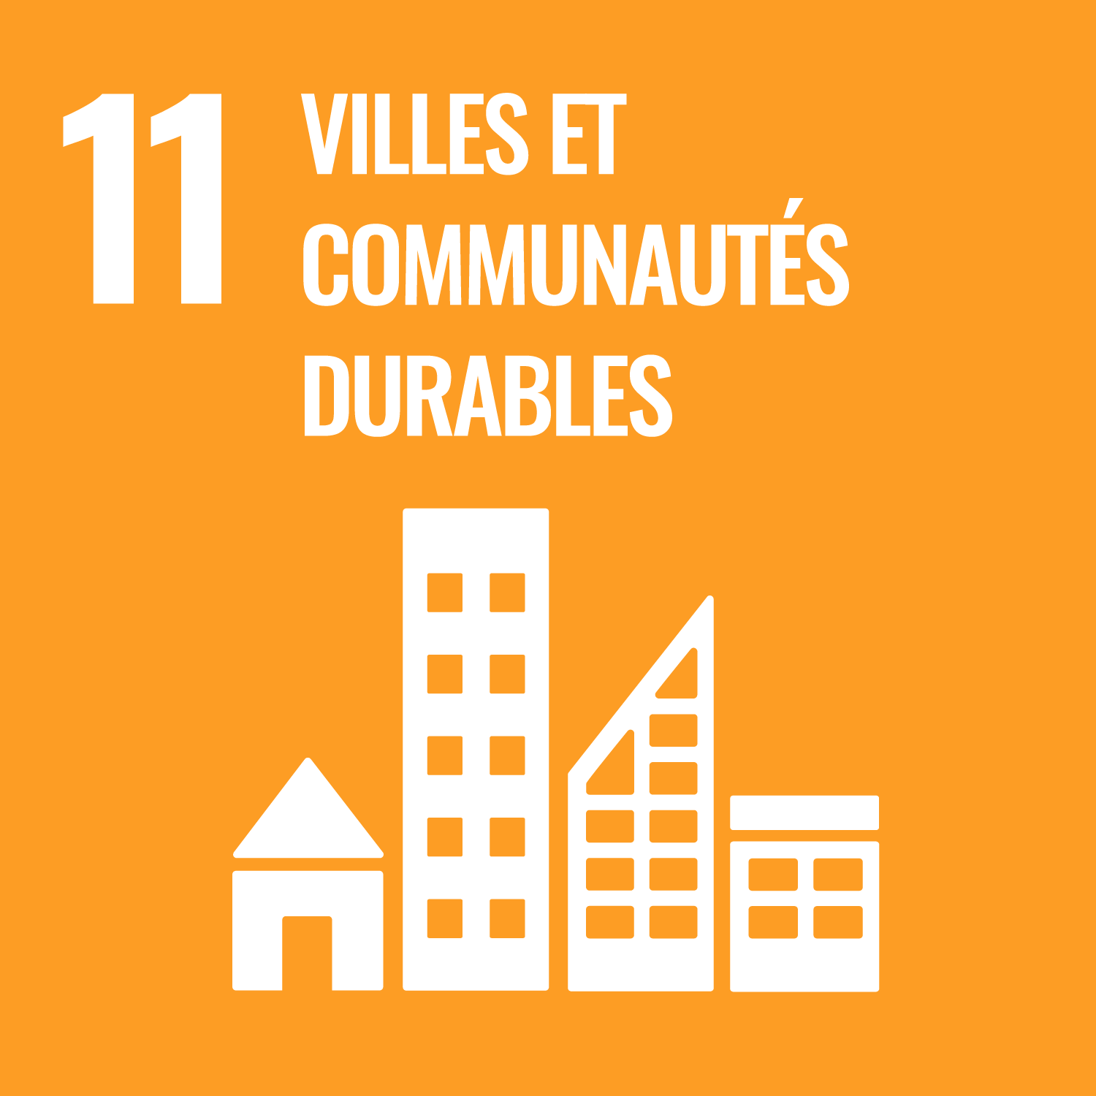 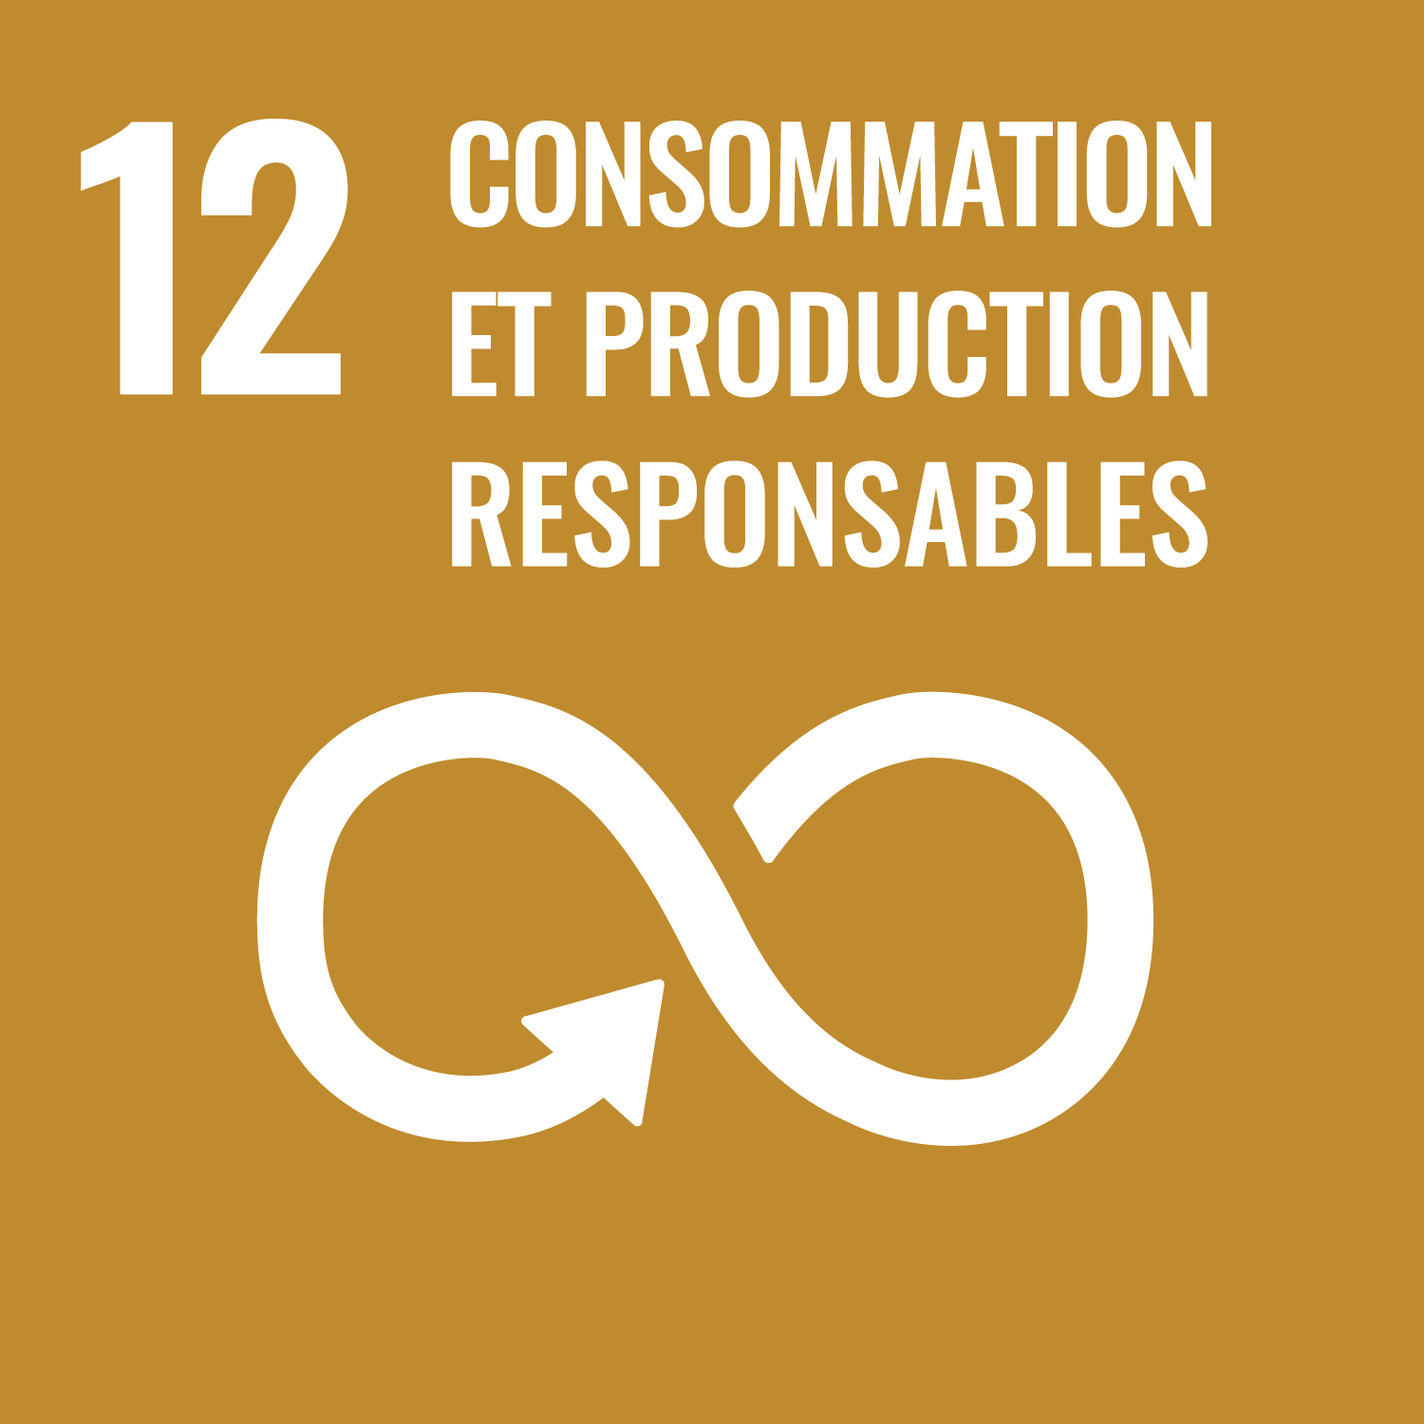 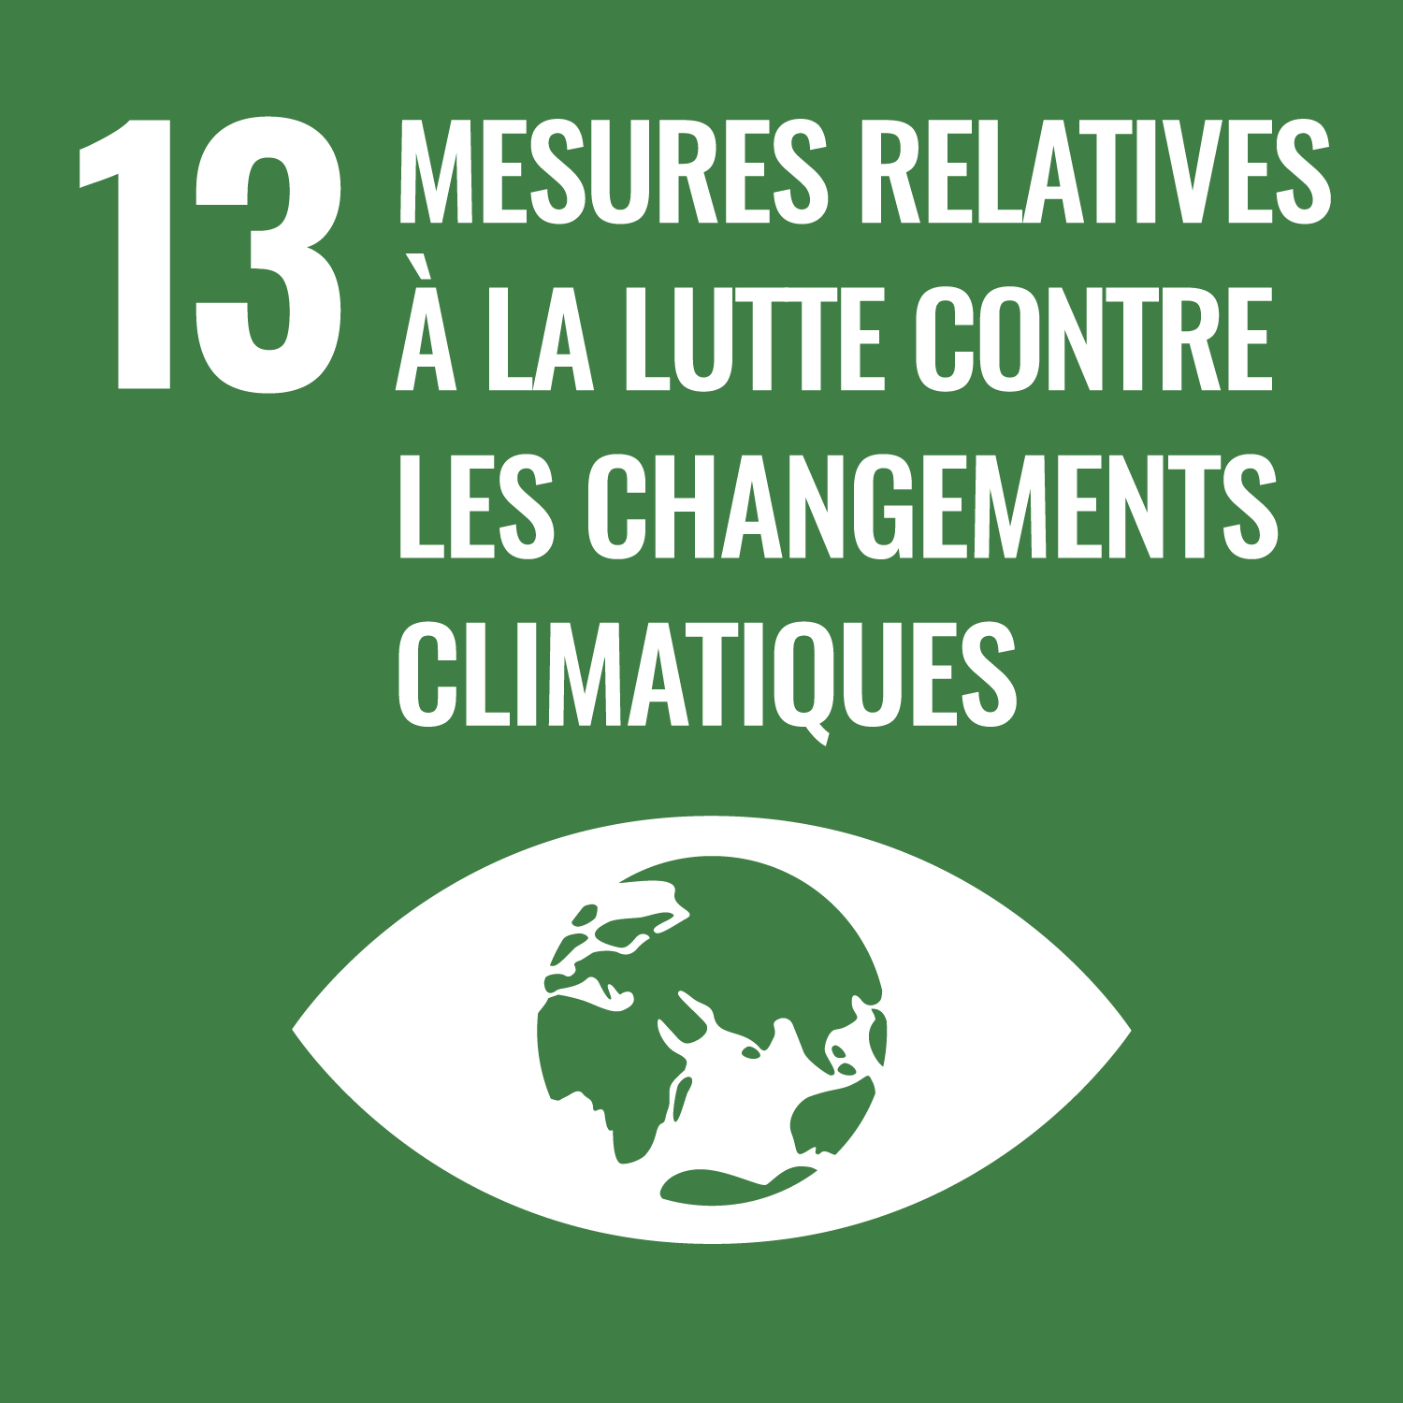 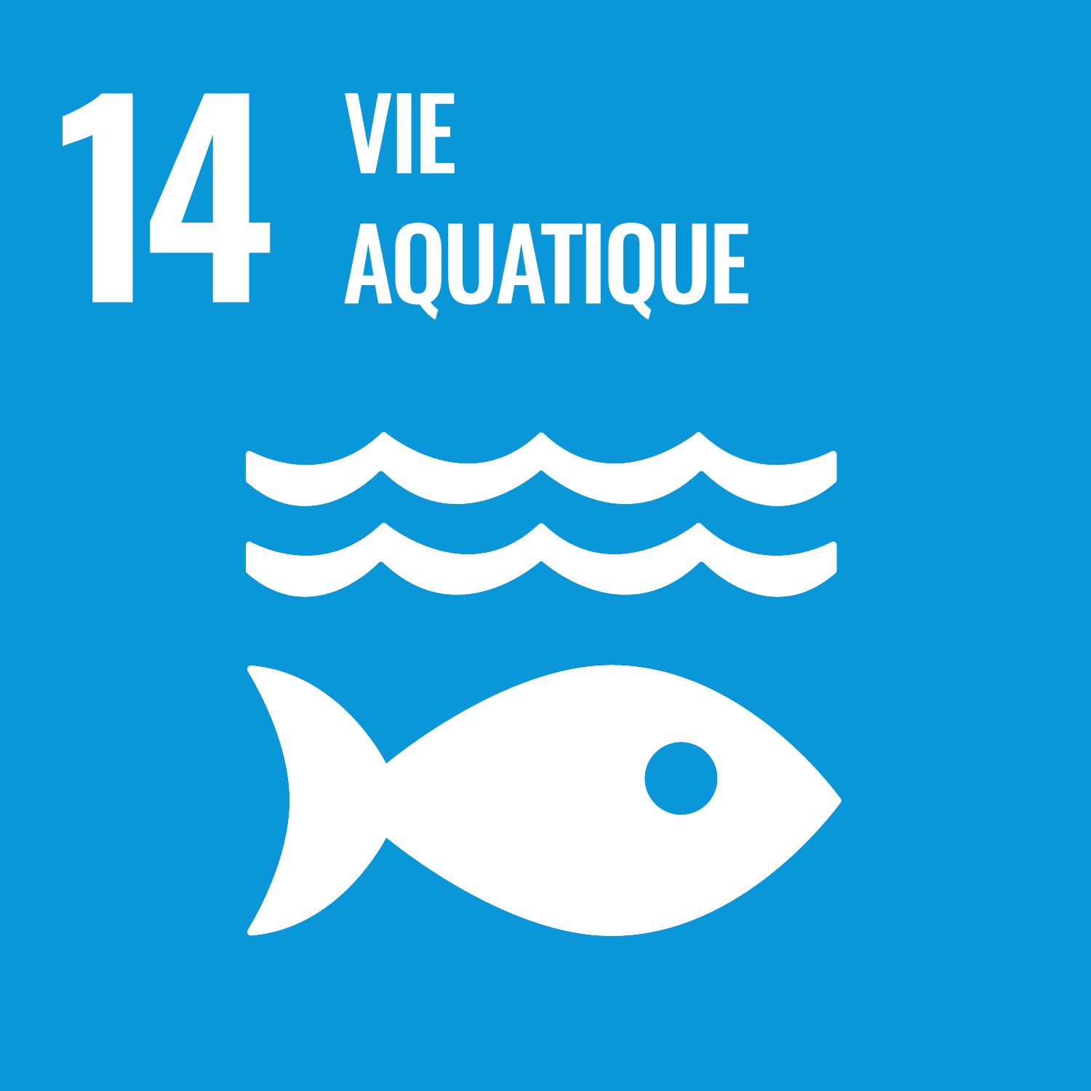 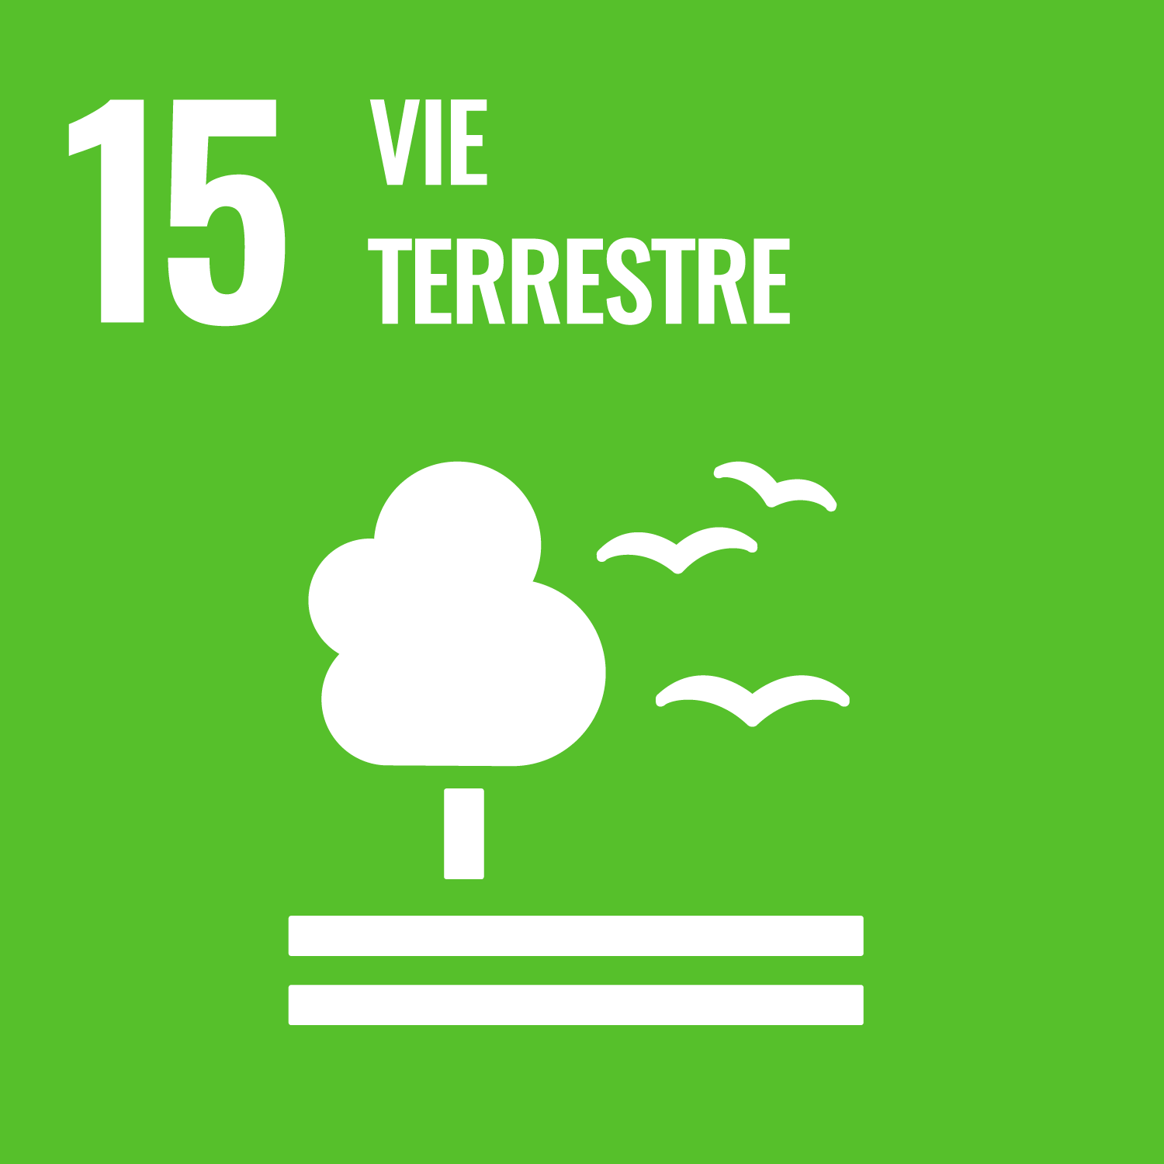 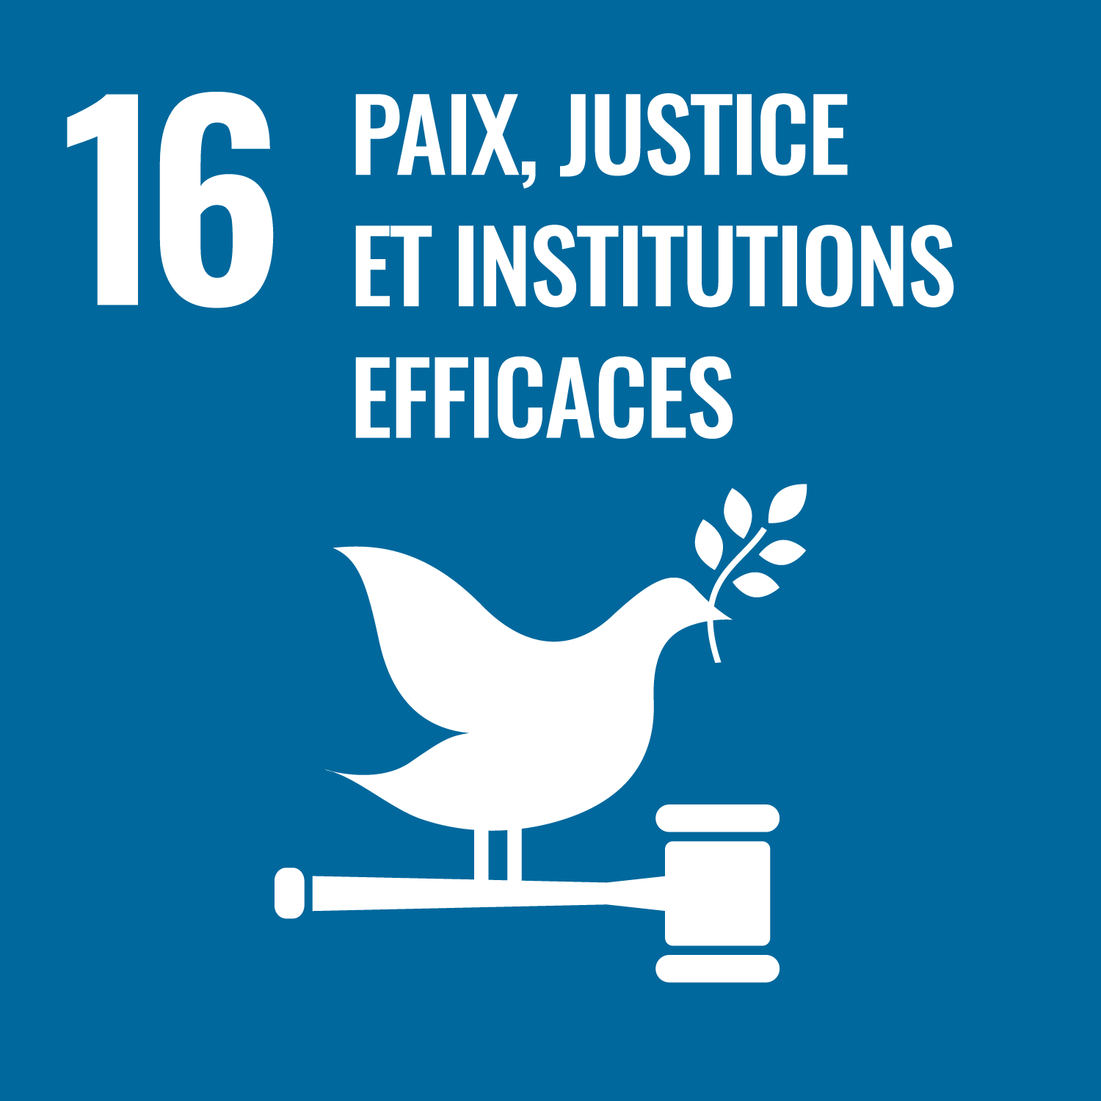 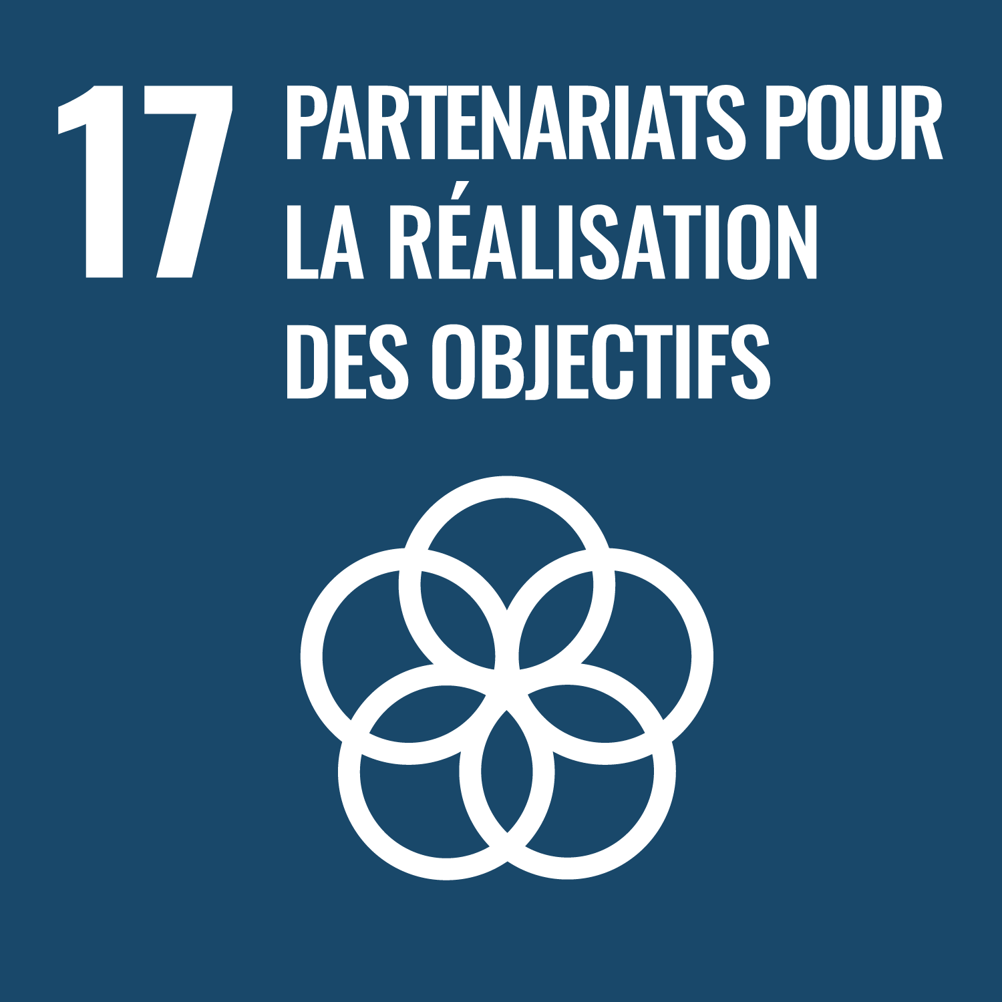 Parce que chaque pilote a en charge le suivi et l'amélioration de son projet/action, voici un outil pour mieux intégrer les 17 Objectifs de Développement Durable (ODD)

La méthodologie de questionnement ci-après peut être (devrait-être !) appliquée à tous les projets/actions, mêmes ceux qui ne sont pas identifiés dans l'Agenda 2030 de la collectivité. Si le projet/action ne fait pas parti de l'Agenda 2030 : créer une copie de l'outil et conservez-là. Penser à renommer en fonction du projet/action. Si le projet/action est inscrit dans l'Agenda 2030 : compléter l'outil depuis la fiche action Agenda 2030 correspondante. (!!!)

Il ne s’agit pas de requestionner ou d’évaluer l’objectif même du projet/action, mais bien de réfléchir à la prise en compte des différents enjeux liés au développement durable. L'idée est de balayer chaque ODD au travers ses sous-objectifs de développement durable pour déterminer si le projet/action y répond ou pourrait y répondre, en identifiant d'éventuelles pistes d'amélioration.
Pour cela l'outil doit être complété autant de fois que d'actions afin de passer chacune des actions/projets au crible des 17 Objectifs de Développement Durable.

Comment faire ?
1/ Aller sur l'onglet "1 - Présentation de l'action" Si le projet/action ne fait pas parti de l'Agenda 2030 : compléter les informations sur le projet/action Si le projet/action est inscrit dans l'Agenda 2030 : les éléments sont complétés automatiquement (!!!)
2/ Compléter l'onglet "2 - Analyse synthétique ODD" Les onglets détaillés pour chaque ODD ("ODD1...", "ODD2..." ...) ne sont là qu'en cas de difficultés à compléter l'onglet "2 - Analyse synthétique ODD"
N'hésitez pas à solliciter Alice PROSPER, chargée de mission Agenda 2030 pour toute difficulté : alice.prosper@departement41.fr / 02.54.58.43.62

2 - Analyse synthétique ODD
1/ Lire le résumé des cibles de chacun des 17 ODD
2/ Pour chacun des ODD préciser l'impact global de l'action sur l'ODD (colonne C en vert) Si cela vous semble difficile à qualifier en première approche, référez-vous à l'onglet plus spécifique de l'ODD en question (onglets "ODD1...", "ODD2..." ...) et répondez aux questions successivement. Cela vous permettra d'en ressortir l'impact global de l'action sur l'ODD que vous pourrez ensuite reporter dans cet onglet "2 - Analyse synthétique ODD". 3/ Pour les ODD le nécessitant (à minima pour ceux sur lesquels l'impact est négatif), préciser les pistes d'amélioration et le niveau de priorité

 |  | 2025
Objectifs de Développement Durable (ODD) | Résumé des cibles de l'ODD | Quel est l'impact de cette action sur les cibles de cet ODD ? | Cotation | Commentaires facultatifs (ce pourquoi le projet/action répond ou pas aujourd'hui à l'ODD...) | Piste(s) d'amélioration A quelle(s) condition(s) l'action pourrait être à la hauteur des cibles de cet ODD ? | Niveau de priorité donné à(aux) piste(s) d'amélioration
ODD 1 - Pas de pauvreté | - Eradiquer la pauvreté et la précarité - Protection sociale et accès aux droits pour tous - Renforcer la résilience et réduire l'exposition des personnes vulnérables aux catastrophes écologique, économique ou sociale | Impact négatif - | -5
ODD 2 - Faim "zéro" | - Eliminer la faim et permettre à tous l'accès à une alimentation saine - Accroître la productivité agricole et les revenus des petits producteurs - Viabilité des systèmes alimentaires et pratiques agricoles résilientes - Préserver la diversité génétiques des semences, cultures et des animaux
ODD 3 - Bonne santé et bien-être | - Réduire le taux de mortalité maternelle et celui des jeunes enfants - Mettre fin aux maladies transmissibles (SIDA, tuberculose, hépatite, paludisme...) - Réduire le taux de mortalité lié à des maladies non transmissible, promouvoir la santé mentale et le bien-être - Renforcer la prévention et le traitement de l'abus de stupéfiants et d'alcool - Réduire le nombre de décès et de blessures dus à des accidents de la route - Couverture sanitaire universelle - Réduire le nombre de décès et de maladies dus à des substances chimiques dangereuses (dans l'air, l'eau, le sol) | Impact très positif ++ | 10
ODD 4 - Education de qualité | - Permettre aux jeunes enfants d'accéder à des activités de développement et de soins, ainsi qu'à une éducation préscolaire de qualité - Permettre aux enfants de suivre un cycle d'enseignement primaire et secondaire gratuit et de qualité - Permettre l'accès à un enseignement technique, professionel ou tertiaire de qualité et à un coût abordable - Favoriser le développement des compétences permettant d'obtenir un emploi ou de se lancer dans l'entrepreunariat - Assurer l'égalité d'accès des personnes vulnérables à tous les niveaux d'enseignement et de formation professionnelle - Veiller à ce qu'un maximum de la population sache lire, écrire et compter - Acculturer les jeunes aux enjeux de développement durable | Impact neutre | 0
ODD 5 - Egalité entre les sexes | - Mettre fin à toutes les formes de discrimination et de violence faites aux femmes et aux filles - Eliminer toutes les pratiques préjudiciables (mariage des enfants, mutilation génitale...) - Prendre en compte et valoriser les soins et travaux domestiques non rémunérés - Permettre aux femmes d'accéder aux fonctions de direction à tous les niveaux de décision - Assurer l'accès de tous aux soins de santé sexuelle et procréative | Impact négatif - | -5
ODD 6 - Eau propre et assainissement | - Garantir l'accès à une eau potable, à un coût abordable - Garantir l'accès à des services d'assainissement et d'hygiène adéquats - Améliorer la qualité de l'eau - Réduire les consommations d'eau - Protéger et restaurer les ecosystèmes liés à l'eau (forêts, zones humides, rivières...) | Impact positif + | 5
ODD 7 - Energie propre et d'un coût abordable | - Garantir l'accès de tous à des services énergétiques fiables et modernes, à un coût abordable - Encourager le déploiement des énergies renouvelables - Améliorer l'efficacité énergétique, notamment des bâtiments | Impact positif + | 5
ODD 8 - Travail décent et croissance économique | - Promouvoir des politiques qui favorisent les activités productives et la création d'emploi, sans dégrader l'environnement - Garantir à tous un travail décent et un salaire égal pour un travail de valeur égale - Réduire le nombre de jeunes non scolarisés, sans emploi ni formation - Mettre fin au travail forcé ainsi qu'au travail des enfants sous toutes ses formes - Défendre les droits des travailleurs et promouvoir la sécurité sur le lieu de travail - Elaborer et mettre en oeuvre des politiques visant à développer un tourisme durable, créateur d'emplois et mettant en valeur la culture et les produits locaux | Impact très positif ++ | 10
ODD 9 - Industrie, innovation et infrastructure | - Mettre en place un infrastructure de qualité, durable et résilient pour favoriser le développement économique et le bien-être - Promouvoir les industries durables (utilisation rationelle des ressources, respectueuses de l'environnement...) qui profitent à tous - Renforcer/soutenir la recherche scientifique | Impact très positif ++ | 10
ODD 10 - Inégalités réduites | - Autonomiser les personnes et favoriser leur intégration sociale, economique et politique - Assurer l'égalité des chances en éliminant notamment les pratiques discriminatoires - Faciliter la migration et la mobilité | Impact très négatif -- | -10
ODD 11 - Villes et communauté durables | - Assurer l'accès de tous à un logement et des services de base à un coût abordable - Assurer l'accès de tous à des systèmes de transport sûrs - Assurer une urbanisation inclusive et durable et encourager la participation des publics dans les choix d'aménagement - Renforcer les efforts de protection et de préservation du patrimoine culturel et naturel - Réduire le nombre de personnes tuées ou touchées par les catastrophes naturels - Assurer l'accès de tous à des espaces verts et des espaces publics sûrs | Impact négatif - | -5
ODD 12 - Consommation et production responsables | - Parvenir à une gestion durable et à une utilisation rationelle des ressources naturelles - Réduire le volume des déchets, et notamment des déchets alimentaires - Gérer durablement les déchets et compris les produits chimiques - Encourager les entreprises à adopter des pratiques viables et à communiquer en toute transparence - Promouvoir des pratiques durables et solidaires dans le cadre de la passation des marchés publics - Faire en sorte de sensibiliser aux enjeux de développement durable pour que les gens agissent en conscience | Non concerné | NC
ODD 13 - Mesures relatives à la lutte contre les changements climatiques | - Réduire les émissions de gaz à effet de serre - S'adapter aux aléas climatiques et aux catastrophes naturelles - Sensibiliser aux enjeux du changement climatique | Non concerné | NC
ODD 14 - Vie aquatique | - Réduire la pollution des eaux (eaux pluviales, cours d'eau, mares...) | Impact positif + | 5
ODD 15 - Vie terrestre | - Préservation de la biodiversité (faune, flore, milieux naturels tels les forêts, zones humides...) - Préserver / restaurer les sols dégradés par la sécheresse et les inondations - Lutter contre le braconnage et le trafic d'espèces animales et végétales - Empêcher l'introduction d'espèces exotiques envahissantes ou atténer leurs effets, voire les éradiquer | Impact très positif ++ | 10
ODD 16 - Paix, justice et institutions efficaces | - Réduire toutes les formes de violence (notamment envers les enfants) - Donner à tous accès à la justice - Lutter contre la criminalité et la corruption - Faire en sorte que les prises de décisions soient concertées, participatives, inclusives - Permettre l'accès public aux informations | Impact très positif ++ | 10
ODD 17 - Partenariats pour la réalisation des objectifs | - Améliorer la mobilisation de moyens financiers en faveur des personnes nécessiteuses - Partager les connaissances - Dialoguer avec les parties prenantes (partenaires, usagers, entreprises, associations...) | Impact positif + | 5
ODD 1 - Pas de pauvreté | -5
ODD 2 - Faim "zéro" | 0
ODD 3 - Bonne santé et bien-être | 10
ODD 4 - Education de qualité | 0
ODD 5 - Egalité entre les sexes | -5
ODD 6 - Eau propre et assainissement | 5
ODD 7 - Energie propre et d'un coût abordable | 5
ODD 8 - Travail décent et croissance économique | 10
ODD 9 - Industrie, innovation et infrastructure | 10
ODD 10 - Inégalités réduites | -10
ODD 11 - Villes et communauté durables | -5
ODD 12 - Consommation et production responsables | 0
ODD 13 - Mesures relatives à la lutte contre les changements climatiques | 0
ODD 14 - Vie aquatique | 5
ODD 15 - Vie terrestre | 10
ODD 16 - Paix, justice et institutions efficaces | 10
ODD 17 - Partenariats pour la réalisation des objectifs | 5
ODD 1 - Pas de pauvreté | -5
ODD 2 - Faim "zéro" | 0
ODD 3 - Bonne santé et bien-être | 10
ODD 4 - Education de qualité | 0
ODD 5 - Egalité entre les sexes | -5
ODD 6 - Eau propre et assainissement | 5
ODD 7 - Energie propre et d'un coût abordable | 5
ODD 8 - Travail décent et croissance économique | 10
ODD 9 - Industrie, innovation et infrastructure | 10
ODD 10 - Inégalités réduites | -10
ODD 11 - Villes et communauté durables | -5
ODD 12 - Consommation et production responsables | 0
ODD 13 - Mesures relatives à la lutte contre les changements climatiques | 0
ODD 14 - Vie aquatique | 5
ODD 15 - Vie terrestre | 10
ODD 16 - Paix, justice et institutions efficaces | 10
ODD 17 - Partenariats pour la réalisation des objectifs | 5

